Sheet12
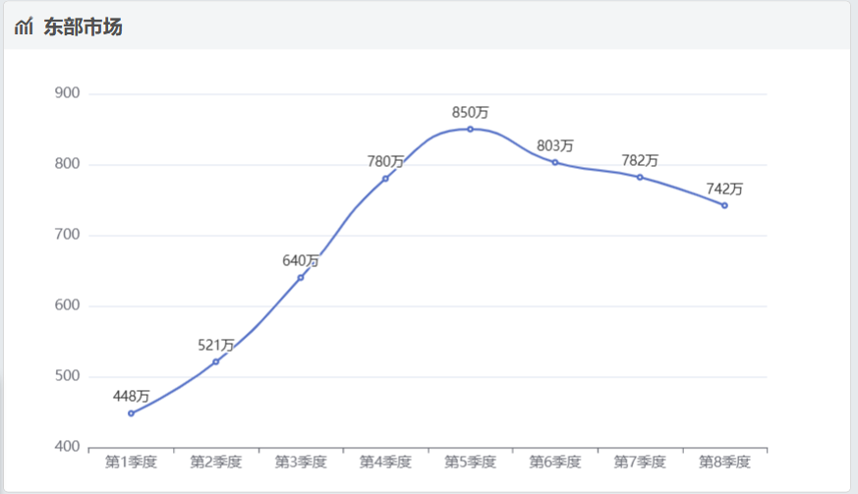
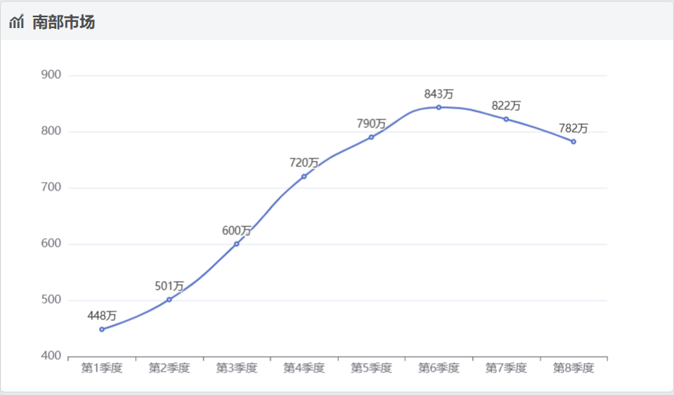
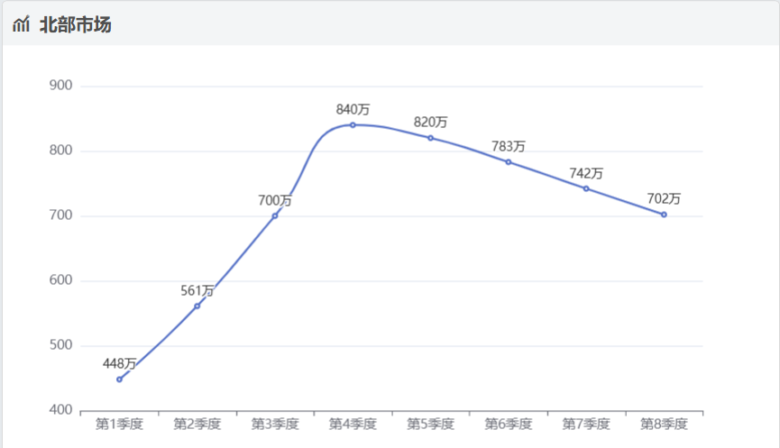

 |  |  |  |  | 1323750 |  |  |  |  | 1440654
11.97 | 0.083542188805 | 43.525480368 |  | 446,773 |  | 519573.06473 | 499454.83186 |  | 571,044 |  | 701474.39539 | 554747.37559 |  | 68 |  |  | 1704636
15.96 | 0.062656641604 | 31.390977444 |  | 324,140 | 25,860 | 362486.91964 | 348451.1723 |  | 388,387 |  | 465134.13174 | 367842.27703 |  | 46.363636364 |  | 532,935 | 21,812 | 649514.53125 | 684283.00148
11.97 | 0.083542188805 | 46.86716792 |  | 416,786 |  | 521912.82589 | 501703.99583 |  | 525,007 |  | 655088.94831 | 518064.34738 |  | 62.222222222 |  | 315,850 | 51,992 | 379020 | 399308.91572
 |  | 121.78362573 |  |  | 1349610 | 1403972.8103 |  |  |  |  | 1821697.4754 |  |  | 176.58585859 |  | 549,619 |  | 659542.8 | 694848.0828
 |  | 105.25584795 |  |  |  |  |  |  |  |  |  |  |  |  |  |  | 1778440 | 1688077.3313
 |  |  | 2112018 |  |  |  |  | 2659215 |  |  |  |  | 2592732 |  |  |  |  | 2527911
92.75 |  | 811,093 |  | 883883.39744 | 831955.21572 |  | 976,826 |  | 922813.26824 | 1071828.0652 |  | 1,035,476 | 36,352 | 952637.92 | 988359.50136 |  | 987,509 | 850 | 936997.03069 | 1149049.9373
71.090909091 |  | 495,535 |  | 543712.01389 | 511768.91332 |  | 572,997 |  | 611438.57089 | 710172.94938 |  | 735,324 |  | 717006.32028 | 743892.29561 |  | 660,686 | 83,206 | 628535.82968 | 770780.51694
78 |  | 836,157 |  | 816248.5 | 768293.87097 |  | 773,677 |  | 755256.11905 | 877213.98541 |  | 912,183 |  | 864418.62835 | 896832.20303 |  | 735,565 | 161,268 | 695911.90027 | 853404.54577
241.84090909 |  |  |  | 2243843.9113 |  |  |  |  | 2289507.9582 |  |  |  | 2629084 | 2534062.8686 |  |  |  | 2773235 | 2261444.7606

